Hoja 1
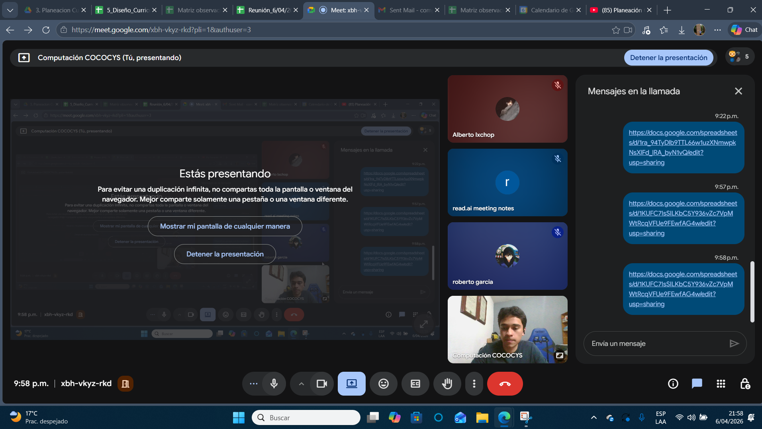
Nombre | Carnet

